七月
聯福高爾夫聯誼會第十屆七月份月賽表
月份
 | 地點： | 八里國際 |  |  |  | 日期： | 1998-07-08
No | 姓名 | OUT | IN | 總桿 | 差點 | 淨桿 | 名次 | 得分 | IFERROR
1 | 陳友敬 | 51 | 53 | 104 | 16.0 | 88.0 | 14 | 1 |  | #N/A
2 | 林宏諭 | 47 | 41 | 88 | 14.4 | 73.6 | 5 | 5
3 | 陳偉忠 | 45 | 43 | 88 | 12.8 | 75.2 | 8 | 1 | 如何設定存儲格不顯示0
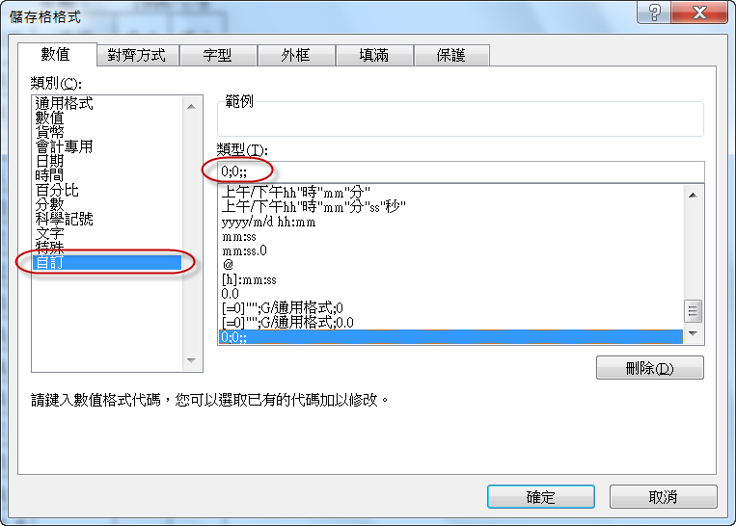
4 | 林毓恆 | 46 | 47 | 93 | 8.8 | 84.2 | 12 | 1
5 | 陳玉玲 | 48 | 47 | 95 | 23.0 | 72.0 | 3 | 8
6 | 莊慧玲 | 53 | 52 | 105 | 17.2 | 87.8 | 13 | 2
7 | 吳若權 | 37 | 41 | 78 | 12.8 | 65.2 | 1 | 12
8 | 張淑滿 | 48 | 47 | 95 | 20.0 | 75.0 | 7 | 3
9 | 施大偉 | 56 | 53 | 109 | 26.4 | 82.6 | 11 | 1
10 | 吳宜真 | 48 | 49 | 97 | 24.6 | 72.4 | 4 | 6
11 | 李榮宗 | 51 | 50 | 101 | 26.4 | 74.6 | 6 | 4
12 | 洪勝利 | 47 | 50 | 97 | 27.2 | 69.8 | 2 | 10
13 | 蔡福源 | 46 | 51 | 97 | 20.0 | 77.0 | 10 | 1
14 | 周淑娥 | 45 | 46 | 91 | 14.2 | 76.8 | 9 | 1
15 | 林美清 |  |  |  | 16.8 |  |  | 0
16 | 陳儀庭 |  |  |  | 20.0 |  |  | 0

八月
聯福高爾夫聯誼會第十屆八月份月賽表
月份
 | 地點： | 楊梅第一 |  |  |  | 日期： | 1998/812
No | 姓名 | OUT | IN | 總桿 | 差點 | 淨桿 | 名次 | 得分
1 | 陳友敬 |  |  |  | 16.0 |  |  | 0
2 | 林宏諭 | 44 | 43 | 87 | 14.4 | 72.6 | 2 | 10
3 | 陳偉忠 | 42 | 45 | 87 | 12.8 | 74.2 | 5 | 5
4 | 林毓恆 | 44 | 47 | 91 | 8.8 | 82.2 | 11 | 1
5 | 陳玉玲 | 54 | 51 | 105 | 23.0 | 82.0 | 10 | 2
6 | 莊慧玲 | 49 | 45 | 94 | 17.2 | 76.8 | 8 | 1
7 | 吳若權 | 46 | 41 | 87 | 12.8 | 74.2 | 5 | 5
8 | 張淑滿 | 48 | 46 | 94 | 20.0 | 74.0 | 4 | 6
9 | 施大偉 |  |  |  | 26.4 |  |  | 0
10 | 吳宜真 | 50 | 51 | 101 | 24.6 | 76.4 | 7 | 3
11 | 李榮宗 |  |  |  | 26.4 |  |  | 0
12 | 洪勝利 |  |  |  | 21.2 |  |  | 0
13 | 蔡福源 |  |  |  | 20.0 |  |  | 0
14 | 周淑娥 | 43 | 44 | 87 | 14.2 | 72.8 | 3 | 8
15 | 林美清 | 49 | 46 | 95 | 16.8 | 78.2 | 9 | 1
16 | 陳儀庭 | 45 | 44 | 89 | 20.0 | 69.0 | 1 | 12

九月
聯福高爾夫聯誼會第十屆九月份月賽表
月份
 | 地點： | 台北球場 |  |  |  | 日期： | 1998-09-09
No | 姓名 | OUT | IN | 總桿 | 差點 | 淨桿 | 名次 | 得分
1 | 陳友敬 |  |  |  | 16.0 |  |  | 0
2 | 林宏諭 | 48 | 40 | 88 | 13.4 | 74.6 | 5 | 5
3 | 陳偉忠 | 41 | 42 | 83 | 12.8 | 70.2 | 1 | 12
4 | 林毓恆 | 41 | 46 | 87 | 8.8 | 78.2 | 7 | 3
5 | 陳玉玲 | 49 | 53 | 102 | 23.0 | 79.0 | 8 | 1
6 | 莊慧玲 | 56 | 52 | 108 | 17.2 | 90.8 | 12 | 1
7 | 吳若權 | 49 | 42 | 91 | 8.8 | 82.2 | 9 | 1
8 | 張淑滿 | 44 | 48 | 92 | 20.0 | 72.0 | 2 | 10
9 | 施大偉 |  |  |  | 26.4 |  |  | 0
10 | 吳宜真 | 50 | 49 | 99 | 24.6 | 74.4 | 4 | 6
11 | 李榮宗 | 47 | 56 | 103 | 26.4 | 76.6 | 6 | 4
12 | 洪勝利 | 43 | 57 | 100 | 27.2 | 72.8 | 3 | 8
13 | 蔡福源 | 58 | 50 | 108 | 20.0 | 88.0 | 11 | 2
14 | 周淑娥 | 42 | 55 | 97 | 14.2 | 82.8 | 10 | 1
15 | 林美清 |  |  |  | 16.8 |  |  | 0
16 | 陳儀庭 |  |  |  | 15.0 |  |  | 0

合併彙算與資料連結
注意
使用 "建立來源資料的連結" 時
1. 若來源資料有更動，匯算結果也會更新，不可(也不必)重新執行合併匯算
2. 匯算的結果，不可與來源資料在同一張工作表
No | 姓名 | 積分
1 | 陳友敬
2 | 林宏諭
3 | 陳偉忠
4 | 林毓恆
5 | 陳玉玲
6 | 莊慧玲
7 | 吳若權
8 | 張淑滿
9 | 施大偉
10 | 吳宜真
11 | 李榮宗
12 | 洪勝利
13 | 蔡福源
14 | 周淑娥
15 | 林美清
16 | 陳儀庭

顯示大綱符號
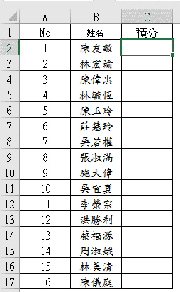
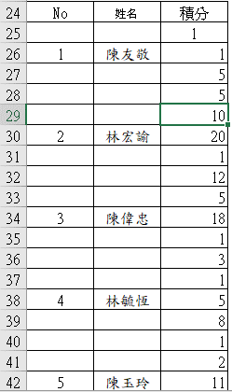
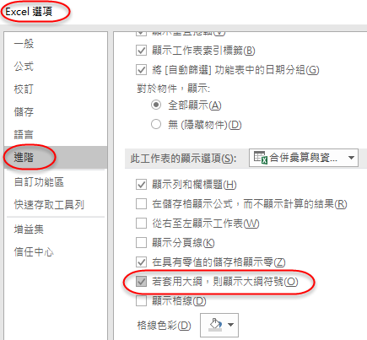
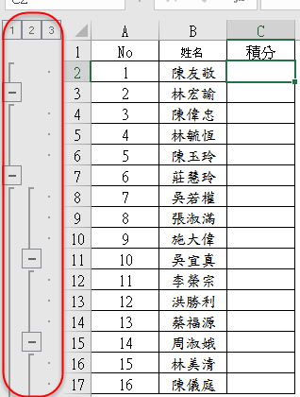

注意
"建立來源資料的連結" 後
1. 可以 "取消群組" 或 "清除大綱"符號，但Excel無法將，因設定連結所加入的計算欄位移除(如右圖)
2. 建議可用編號重新排序後，再將不要的資料刪除

No | 姓名 | 積分
1 | 陳友敬
2 | 林宏諭
3 | 陳偉忠
4 | 林毓恆
5 | 陳玉玲
6 | 莊慧玲
7 | 吳若權
8 | 張淑滿
9 | 施大偉
10 | 吳宜真
11 | 李榮宗
12 | 洪勝利
13 | 蔡福源
14 | 周淑娥
15 | 林美清
16 | 陳儀庭

